Задание 4
Задание 4

 | В1 | В2 | В3 | В4 | В5
А1 | 43 | 92 | 163 | 105 | 23
А2 | 23 | 68 | 143 | 70 | 63

1. Применить принцип доминирования
Применим принцип доминирования - исключим заведомо невыгодные стратегии. Такими стратегиями являются: для игрока А - те, у которых в строки элементы значительно меньше по сравнению с другими строками, для игрока В - те, у которых в столбцах значения гораздо больше, чем в других столбцах.

Получим матрицу:

 | В1 | В5 | min | max
А1 | 43 | 23 | 23 | 23
А2 | 23 | 63 | 23
max | 43 | 63
min | 43

2. Проверить на наличие седловых точек
альфа = 23
бета = 43

альфа ≠ бета, что означает - имеем игру без седловой точки

3. Решить геометрическую задачу для игрока А
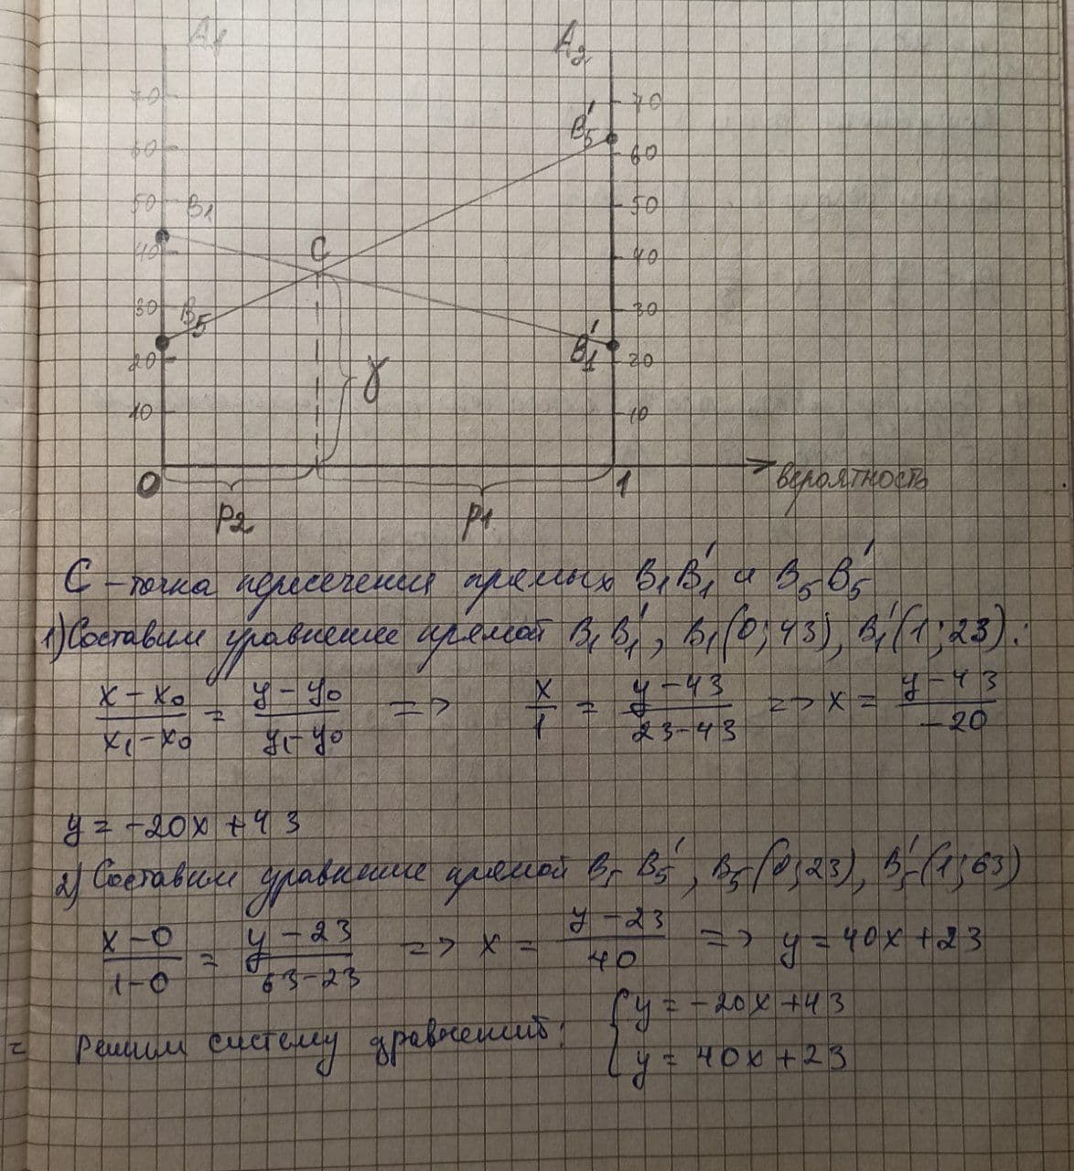
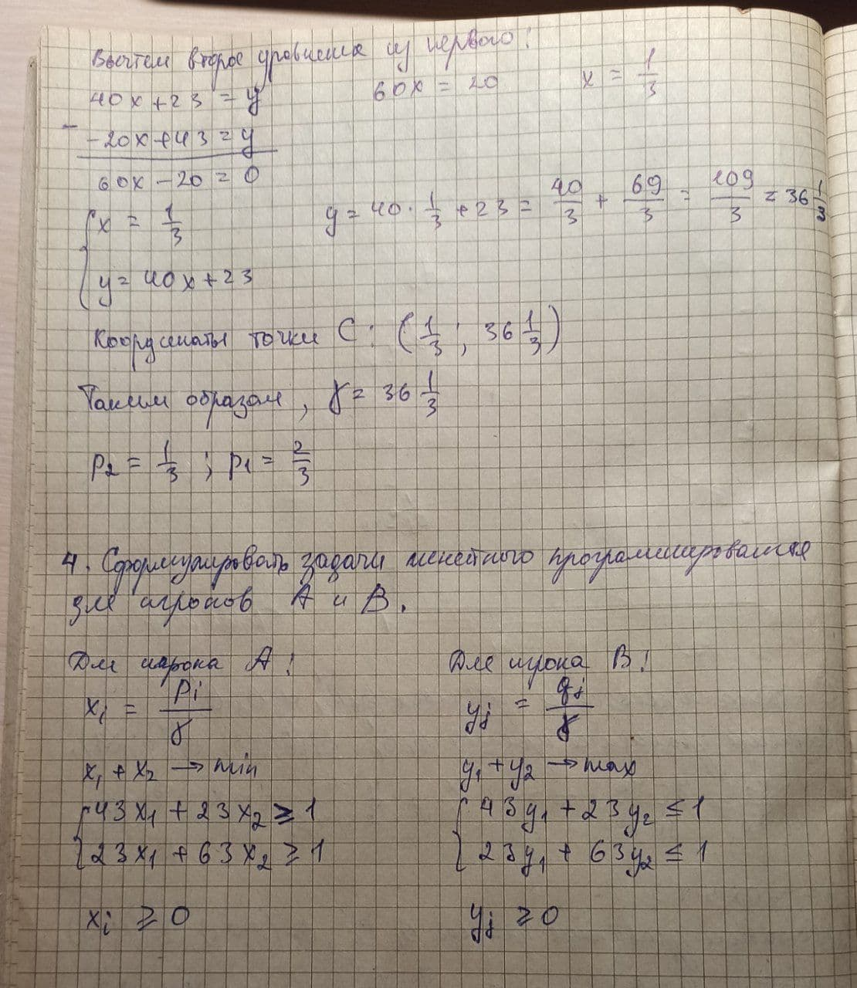

5. Решить задачи линейного программирования

При помощи функции Excel - Поиск решения - автоматизируем задачу и решим ее симплекс-методом

Целевая функция |  |  |  | Игрок А
х1 (*10^-3) | х2 (*10^-3) | ЦФ (*10^-3)
18,349 | 9,174 | 27,523
1 | 1

Система ограничений |  | Полученное значение |  | Ограничение
43 | 23 | 1 | >= | 1
23 | 63 | 1 | >= | 1

Целевая функция |  |  |  | Игрок B
х1 (*10^-3) | х2 (*10^-3) | ЦФ (*10^-3)
18,349 | 9,174 | 27,523
1 | 1

Система ограничений |  | Полученное значение |  | Ограничение
43 | 23 | 1 | <= | 1
23 | 63 | 1 | <= | 1

